Odenwälderfohlen_Bestelliste
Odenwälder Fohlen Fanartikel - Bestellliste

Name | Menge | Artikel Nr. | Bezeichnung | Größe | Preis/€

Gesamtbetrag: |  |  |  |  | 0.00 €

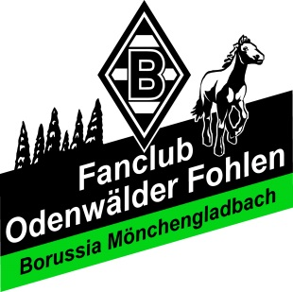
Odenwälder Fohlen Fanartikel |  |  | Bankverbindung:
Panagiotis Lottas |  |  | Odenwälder Fohlen
Siegfriedstraße 10 |  |  | Sparkasse Dieburg
D-68642 Bürstadt |  |  | IBAN: DE05 5085 2651 0083 1055 44
E-Mail: odenwaelder-fohlen-fanartikel@t-online.de |  |  | BIC: HELADEF1DIE
Telefon: 06206/951680

